상품제안서
노블 넥워머 | 상품코드: S24553

 |  |  |  |  |  |  | 02-713-8555 | www.synergygift.co.kr
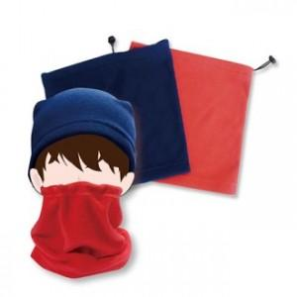

【상세/제작정보】

【인쇄/포장옵션】 | 자수, 스티커 / 포장지포장

【공급단가】 | 수량 | 100~ | 300~ | 500~ | 1,000~ | 2,000~
*VAT별도 | 단가 | 6,980원 | 6,430원 | 6,180원 | 5,940원 | 5,790원

【상품 URL】 | https://www.synergygift.co.kr:443/src/goods_detail.php?gdno=24553

